2018_04_data
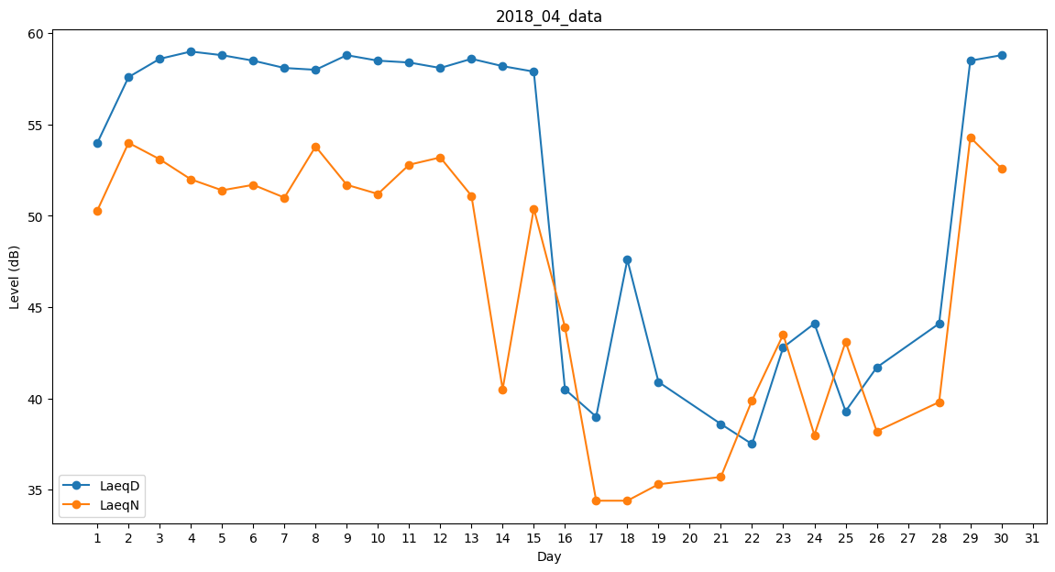
Day | LaeqD | LaeqN
1 | 54 | 50.3
2 | 57.6 | 54
3 | 58.6 | 53.1
4 | 59 | 52
5 | 58.8 | 51.4
6 | 58.5 | 51.7
7 | 58.1 | 51
8 | 58 | 53.8
9 | 58.8 | 51.7
10 | 58.5 | 51.2
11 | 58.4 | 52.8
12 | 58.1 | 53.2
13 | 58.6 | 51.1
14 | 58.2 | 40.5
15 | 57.9 | 50.4
16 | 40.5 | 43.9
17 | 39 | 34.4
18 | 47.6 | 34.4
19 | 40.9 | 35.3
20 | 0 | 41.4
21 | 38.6 | 35.7
22 | 37.5 | 39.9
23 | 42.8 | 43.5
24 | 44.1 | 38
25 | 39.3 | 43.1
26 | 41.7 | 38.2
27 | 46 | 0
28 | 44.1 | 39.8
29 | 58.5 | 54.3
30 | 58.8 | 52.6

